Calcul moteur-GX240
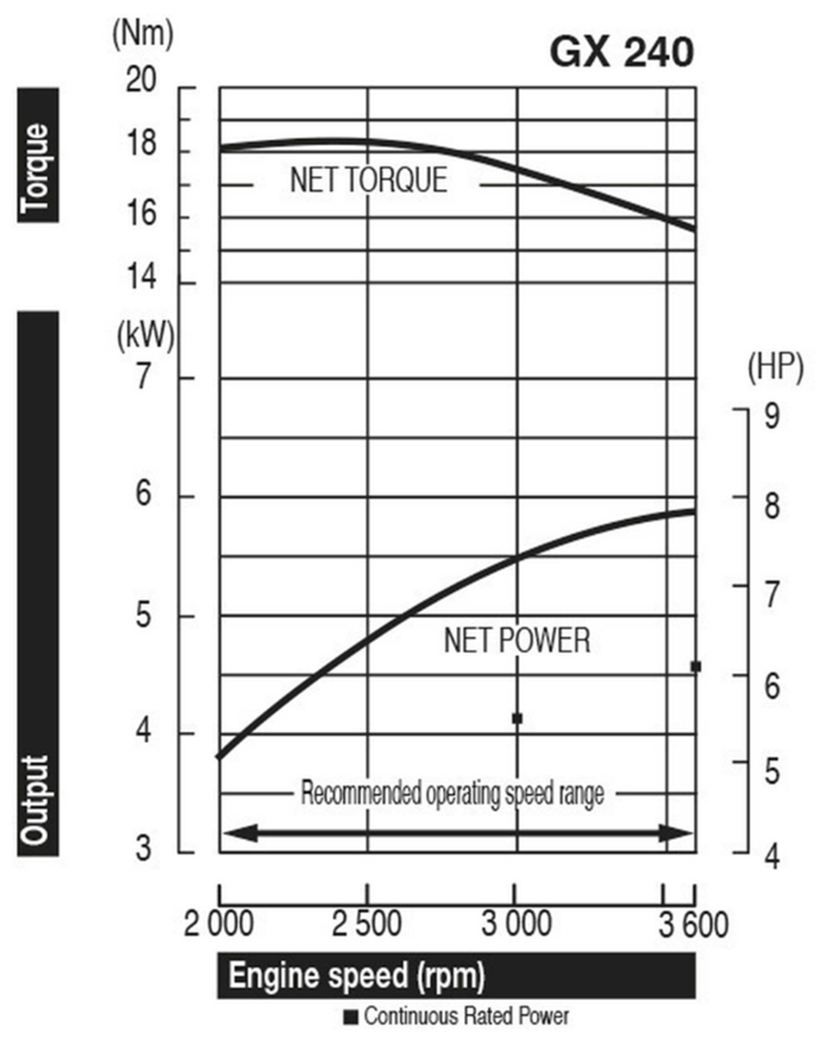
GX240
 |  |  | 20 à 35
 |  |  |  |  |  |  |  |  |  |  |  |  |  |  |  |  | A modifier à ta guise
 |  |  |  | Index | Vitesse (km/h) | Vitesse (m/s) | speed (rpm) | speed | Engine Power (kW) | Engine Power (W) | Friction force | Total res | acceleration (250kg) | Torque moteur | Torque needed | Gear ratio | Gear ratio - taken | Torque motor needed
 |  |  |  | 1 | 20 | 5.555555556 | 2000 | 209.4333333 | 3.8 | 3800 | 6 | 12.13125 | 2.687475 | 18.14419863 | 171 | 9.4245 | 9.52 | 17.96218487
 |  |  |  | 2 | 21 | 5.833333333 | 2100 | 219.905 | 4 | 4000 | 6.615 | 12.74625 | 2.691872143 | 18.18967281 | 171.4285714 | 9.4245 | 9.52 | 18.00720288
 | Données | Colonne1 |  | 3 | 22 | 6.111111111 | 2200 | 230.3766667 | 4.25 | 4250 | 7.26 | 13.39125 | 2.728253182 | 18.44804885 | 173.8636364 | 9.4245 | 9.52 | 18.26298701
 | Rayon de roue | 0.25 |  | 4 | 23 | 6.388888889 | 2300 | 240.8483333 | 4.5 | 4500 | 7.935 | 14.06625 | 2.761126304 | 18.6839574 | 176.0869565 | 9.4245 | 9.52 | 18.49652905
 | Surface | 1.08 |  | 5 | 24 | 6.666666667 | 2400 | 251.32 | 4.7 | 4700 | 8.64 | 14.77125 | 2.760915 | 18.70125736 | 176.25 | 9.4245 | 9.52 | 18.51365546
 | C_D | 0.3 |  | 6 | 25 | 6.944444444 | 2500 | 261.7916667 | 4.85 | 4850 | 9.375 | 15.50625 | 2.731575 | 18.52618176 | 174.6 | 9.4245 | 9.52 | 18.34033613
 | m | 250 |  | 7 | 26 | 7.222222222 | 2600 | 272.2633333 | 5 | 5000 | 10.14 | 16.27125 | 2.704145769 | 18.36457351 | 173.0769231 | 9.4245 | 9.52 | 18.18034906
 | Rho | 1.2 |  | 8 | 27 | 7.5 | 2700 | 282.735 | 5.1 | 5100 | 10.935 | 17.06625 | 2.651735 | 18.03809221 | 170 | 9.4245 | 9.52 | 17.85714286
 | g | 9.81 |  | 9 | 28 | 7.777777778 | 2800 | 293.2066667 | 5.3 | 5300 | 11.76 | 17.89125 | 2.654149286 | 18.07598736 | 170.3571429 | 9.4245 | 9.52 | 17.89465786
 | C_roul | 0.0025 |  | 10 | 29 | 8.055555556 | 2900 | 303.6783333 | 5.4 | 5400 | 12.615 | 18.74625 | 2.60639431 | 17.78197325 | 167.5862069 | 9.4245 | 9.52 | 17.60359316
 | Road resistance | 6.13125 |  | 11 | 30 | 8.333333333 | 3000 | 314.15 | 5.5 | 5500 | 13.5 | 19.63125 | 2.561475 | 17.50756008 | 165 | 9.4245 | 9.52 | 17.33193277
 |  |  |  | 12 | 31 | 8.611111111 | 3100 | 324.6216667 | 5.6 | 5600 | 14.415 | 20.54625 | 2.519105323 | 17.25085099 | 162.5806452 | 9.4245 | 9.52 | 17.07779886
 |  |  |  | 13 | 32 | 8.888888889 | 3200 | 335.0933333 | 5.65 | 5650 | 15.36 | 21.49125 | 2.456535 | 16.86097406 | 158.90625 | 9.4245 | 9.52 | 16.69183298
 |  |  |  | 14 | 33 | 9.166666667 | 3300 | 345.565 | 5.7 | 5700 | 16.335 | 22.46625 | 2.397407727 | 16.49472603 | 155.4545455 | 9.4245 | 9.52 | 16.32925898
 |  |  |  | 15 | 34 | 9.444444444 | 3400 | 356.0366667 | 5.8 | 5800 | 17.34 | 23.47125 | 2.362585588 | 16.29045698 | 153.5294118 | 9.4245 | 9.52 | 16.12703905
 |  |  |  | 16 | 35 | 9.722222222 | 3500 | 366.5083333 | 5.9 | 5900 | 18.375 | 24.50625 | 2.329403571 | 16.09786044 | 151.7142857 | 9.4245 | 9.52 | 15.93637455

 |  |  | 25 à 40
 |  |  |  | Index | Vitesse (km/h) | Vitesse (m/s) | speed (rpm) | speed | Engine Power (kW) | Engine Power (W) | Friction force | Total res | acceleration (250kg) | Torque moteur | Torque needed | Gear ratio | Gear ratio - taken | Torque motor needed
 |  |  |  | 1 | 25 | 6.944444444 | 2000 | 209.4333333 | 3.8 | 3800 | 9.375 | 15.50625 | 2.126775 | 18.14419863 | 136.8 | 7.5396 | 8 | 17.1
 |  |  |  | 2 | 26 | 7.222222222 | 2100 | 219.905 | 4 | 4000 | 10.14 | 16.27125 | 2.150299615 | 18.18967281 | 138.4615385 | 7.612096154 | 8 | 17.30769231
 |  |  |  | 3 | 27 | 7.5 | 2200 | 230.3766667 | 4.25 | 4250 | 10.935 | 17.06625 | 2.198401667 | 18.44804885 | 141.6666667 | 7.679222222 | 8 | 17.70833333
 |  |  |  | 4 | 28 | 7.777777778 | 2300 | 240.8483333 | 4.5 | 4500 | 11.76 | 17.89125 | 2.242720714 | 18.6839574 | 144.6428571 | 7.741553571 | 8 | 18.08035714
 | Données |  |  | 5 | 29 | 8.055555556 | 2400 | 251.32 | 4.7 | 4700 | 12.615 | 18.74625 | 2.258808103 | 18.70125736 | 145.862069 | 7.799586207 | 8 | 18.23275862
 | Rayon de roue | 0.25 |  | 6 | 30 | 8.333333333 | 2500 | 261.7916667 | 4.85 | 4850 | 13.5 | 19.63125 | 2.249475 | 18.52618176 | 145.5 | 7.85375 | 8 | 18.1875
 | Surface | 1.08 |  | 7 | 31 | 8.611111111 | 2600 | 272.2633333 | 5 | 5000 | 14.415 | 20.54625 | 2.240395645 | 18.36457351 | 145.1612903 | 7.904419355 | 8 | 18.14516129
 | C_D | 0.3 |  | 8 | 32 | 8.888888889 | 2700 | 282.735 | 5.1 | 5100 | 15.36 | 21.49125 | 2.209035 | 18.03809221 | 143.4375 | 7.951921875 | 8.35 | 17.17814371
 | m | 250 |  | 9 | 33 | 9.166666667 | 2800 | 293.2066667 | 5.3 | 5300 | 16.335 | 22.46625 | 2.222862273 | 18.07598736 | 144.5454545 | 7.996545455 | 8.35 | 17.31083288
 | Rho | 1.2 |  | 10 | 34 | 9.444444444 | 2900 | 303.6783333 | 5.4 | 5400 | 17.34 | 23.47125 | 2.193173824 | 17.78197325 | 142.9411765 | 8.038544118 | 8.35 | 17.11870377
 | g | 9.81 |  | 11 | 35 | 9.722222222 | 3000 | 314.15 | 5.5 | 5500 | 18.375 | 24.50625 | 2.164832143 | 17.50756008 | 141.4285714 | 8.078142857 | 8.35 | 16.93755346
 | C_roul | 0.0025 |  | 12 | 36 | 10 | 3100 | 324.6216667 | 5.6 | 5600 | 19.44 | 25.57125 | 2.137715 | 17.25085099 | 140 | 8.115541667 | 8.35 | 16.76646707
 | Road resistance | 6.13125 |  | 13 | 37 | 10.27777778 | 3200 | 335.0933333 | 5.65 | 5650 | 20.535 | 26.66625 | 2.092253919 | 16.86097406 | 137.4324324 | 8.150918919 | 8.35 | 16.45897394
 |  |  |  | 14 | 38 | 10.55555556 | 3300 | 345.565 | 5.7 | 5700 | 21.66 | 27.79125 | 2.048835 | 16.49472603 | 135 | 8.184434211 | 8.35 | 16.16766467
 |  |  |  | 15 | 39 | 10.83333333 | 3400 | 356.0366667 | 5.8 | 5800 | 22.815 | 28.94625 | 2.025753462 | 16.29045698 | 133.8461538 | 8.216230769 | 8.35 | 16.0294795
 |  |  |  | 16 | 40 | 11.11111111 | 3500 | 366.5083333 | 5.9 | 5900 | 24 | 30.13125 | 2.003475 | 16.09786044 | 132.75 | 8.2464375 | 8.35 | 15.89820359

